Diagrama de Flujo
Diagrama de flujo Gym
Entrar

Recepción
 | NO

Administrador
Bienvenida
Informes

 | Si
Tienda

Selección servicio

Pago

Acceso
Mercancia

Nutriólogo
Entrenador deportivo

Instructor

Vestidores
SERVICIOS:
STEP,BODY PUMP, LOW IMPACT AEROBIC, HIGH IMPACT EROBIC, BODI COMBAT,SPINNING, ZUMBA, BODI BALANCE,BODY SCULPT

WC

Regaderas

Diagrama de contexto
DIAGRAMA DE CONTEXTO |  |  |  | DIAGRAMA DE CONTEXTO

GYM
PROCESO DE INSCRIPCIÓN
CLIENTES
GYM
SOCIOS
 | Facturación | Membresía | Solicitar Servicios |  | Membresía
SOCIOS

 | Solicitar Servicios | Comprar
 |  |  |  |  | factura/Comprar
 |  | Almacenar datos personales | Proceso de inscripcion
INVENTARIAR

 |  |  |  |  | Actualizar
INVENTARIO

Ejemplo HojaInscripcion
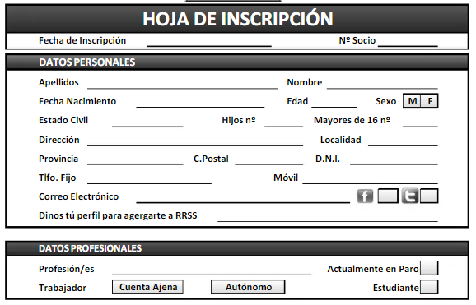
Gym
Sexo

Edad

16-18

18-25

25-40

40
Dónde vives
Con qué frecuencia acudes al gimnasio

1-2 días por semana

2-4 días por semana
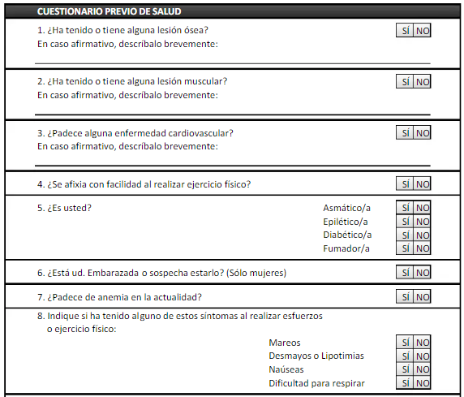
+5 días por semana

No voy nunca
Cuanto dinero pagas mensualmente en tu gimnasio
ex: 23
Qué es lo que más valoras de un gimnasio

Servicio

Instalaciones

Ubicación

Precio
Te sueles duchar en el gimnasio

Siempre

Casi siempre

Pocas veces

Nunca
Te parece buena idea tener a tu disposición pistas de pádel

Sí, iría bastante

Sí, alguna vez iría

No, nunca iría

Me parece algo innecesario
Sueles pedir ayuda al monitor

Sí, siempre

Sí, una vez por mes

No, tengo mi rutina
Utilizas la piscina después de entrenar

Siempre

De vez en cuando

No
Utilizas las máquinas expendedoras? En caso afirmativo, para que producto

Sí, alimentación

Sí, material deportivo

Sí, suplementos alimenticios

Nunca
Qué máquinas no utilizas

Brazo

Piernas

Pectorales

Pecho

Espalda

Utilizo todas

